pacial - 1
2FA | 1000 | AUX. CARGA
2FB | 0001 |  |  | Ocupantes cond | Horario Inicio Cond | Horario Fin Cond | 1era celda | 2da celda | 3era celda | 4ta celda
2FC | FFFF | -1 |  | 202 | 203 | 204 | Cant de ocupantes | Horario | Egreso Ingreso | Dirs Sgte o -1
2FD |  | PUNT. LISTA // va a almacenar una instr. de carga con la direccion del elemento actual |  | -1 si esta vacia |  | 500 | 3 | 15 hrs | ingreso (0) egreso (1) | 700
2FE |  | HORA AUTO ACT. |  | Lista: |  | 200 | 500 | 501 | 502 | 503
2FF
 |  |  |  | Cant total de autos
 |  |  |  | 401
300 | 0000 | (AC) = 0000 | inicializo en 0 las sumatorias de los autos que ingresaron y la de la cantidad de pasajeros
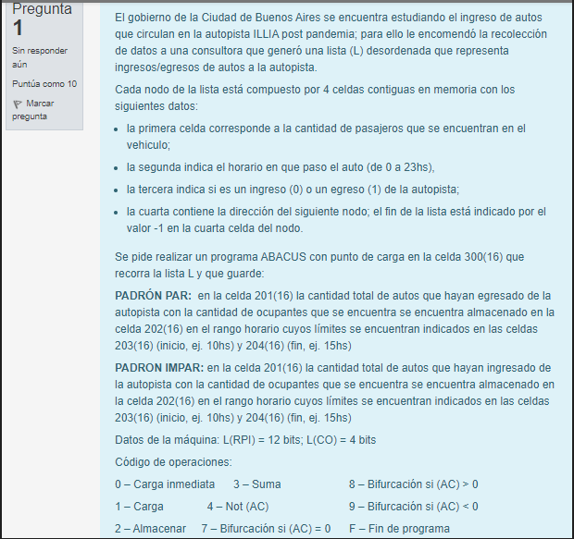
301 | 2201 | (202) = SUM. AUTOS INGRESARON = 0000
302 | 2202 | (202) = SUM. PASAJ. = 0000
303 | 1200 | (AC) = (200)
304 | 9333 | si el contenido es -1 llegue al fin de la lista y por ende bifurco al fin del programa
305 | 32FA | (AC) = (AC) + 1000 | creo la instruccion de carga del contenido de la celda donde estan la cantidad de pasajeros
306 | 22FD
307 | 2308
308 | CCCC | instruc. de carga que carga en el AC la cant de pasajeros / (AC) = CANT. PASAJEROS
309 | 12FD |  | cargo en el AC la hora en la que ingreso el auto
30A | 32FB | (AC) = (AC) + 1
30B | 22FD
30C | 230D
30D | CCCC | instruc. de carga que carga en el AC la hora // (AC) = HORA AUTO ACT.
30E | 22FE | guardo la hora en la que ingreso el auto en la celda 2FE
30F | 4000 | NOT((AC)) | verifico que la hora en la que el auto ingreso sea mayor a la hora minima del rango horario permitido
310 | 32FB | (AC) = (AC) + 1 = COMPL((AC))
311 | 3203 | (AC) = (AC) - (203 / HORA INICIO)
312 | 9329 | si la HORA AUTO ACT. es menor a la HORA INICIO se pasa al sig. nodo
313 | 22FE | (AC) = (2FE) = HORA AUTO ACT. | verifico que la hora en la que el auto ingreso sea menor a la hora mayor del rango horario permitido
314 | 4000 | NOT((AC))
315 | 32FB | (AC) = (AC) + 1 = COMPL((AC))
316 | 3204 | (AC) = (AC) - (204 / HORA FIN)
317 | 8329 | si la HORA AUTO ACT. es mayor a la HORA FIN se pasa al sig. nodo
318 | 12FD |  | creo la instruccion de carga del contenido de la celda donde esta si el auto ingreso o egerso de la autopista
319 | 32FB | (AC) = (AC) + 1
31A | 22FD
31B | 231C
31C | CCCC | instruc. carga que carga en el AC si ingreso (0) o egreso (1)
31D | 832C | si AC es mayor a 0 se pasa al sig. nodo | verifico que el el contenido de AC sea 0 ya que significa que ingreso
31E | 932C | si AC es menor a 0 se pasa al sig. nodo
31F | 1201 | (AC) = (201) = SUM. AUTOS INGRESARON | aumento en 1 la sumatoria de los autos que ingresaron y lo guardo en la celda 201
320 | 32FB | (AC) = (AC) + 1
321 | 2201
322 | 1308 | (AC) = (308) // en esta celda 308 esta la inst. de carga de la cantidad de pasajeros | sumo la cantidad de pasajeros del auto que ingreso y lo guardo en la celda 202
323 | 2324
324 | CCCC
325 | 3202 | (AC) = (AC) + (202 / SUM. PASAJEROS)
326 | 2202
327 | 0000 | (AC) = 0000
328 | 732C
329 | 12FD | (AC) = (2FD) | esto solo se hace en el caso que me encuentro en la celda que tiene la hora en la que ingreso el auto y que esa hora no este en el rango permitido
32A | 32FB | (AC) = (AC) + 1
32B | 22FD
32C | 12FD
32D | 32FB | (AC) = (AC) + 1
32E | 232F
32F | CCCC | carga en el AC la dir. proximo nodo
330 | 2200 | (200) = (AC) = DIR. SIG. NODO
331 | 0000 | (AC) = 0000
332 | 7303
333 | F000 | FIN
334
335
336
337
338
339

